当日の様子
～ 当日の様子 ～

第44回東淀川区健康の日のつどい 令和7年5月11日、今年で44回目となる健康の日のつどいを開催しました。 東淀川区民の運動会として13の地域が参加し、健康をテーマに、むかで競争など８種目の競技を実施しました。 身体を動かし、汗をかくことを通して、参加した皆さんの健康意識を高める一日となりました。 また、さまざまな世代の方が参加し、楽しいひと時を共有することで、世代間交流の促進にも繋がりました。

～ 当日の様子 ～

「第75回社会を明るくする運動」青パト出発式 令和７年７月８・９日に、東淀川地区保護司会・東淀川地区更生保護女性会・東淀川地区ＢＢＳ会により「第75回社会を明るくする運動」青パト出発式が盛大に開催しました。 「社会を明るくする運動」は、すべての国民が、犯罪や非行の防止と更生について理解を深め、力を合わせて明るい地域社会を築くための全国的規模の運動です。 青パトによる街宣活動が、立ち直りをめざす人々の志を大切にすることや、再スタートに寄り添うきっかけになればと思います。 100年先も東淀川区が明るいまちであることを願い、これからも活動を続けてまいります。

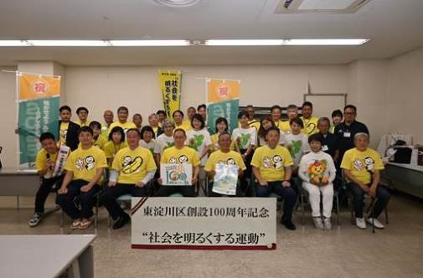

～ 当日の様子 ～

東淀川色紙絵展～色紙絵から繋ぐ100年～ 令和7年8月18日から24日までの間、「東淀川色紙絵展～色紙絵から繋ぐ100年～」と題し、今から約100年前の東淀川区の風景が描かれた色紙絵の展示会を開催しました。今回展示した色紙絵はすべて東淀川区で生まれ育った小林康夫さん（故人）が、幼少期の記憶をもとに描いたものです。また、同時開催として「東淀川区未来（ゆめ）構想」と題し、大阪工業大学・大学院の学生の皆さんが作成した模型やパネルを展示しました。 300名を超える方にご来場いただき、「現在、私が住んでいる町がかつてどのような所だったのか大変勉強になりました」「大工大の学生の未来構想、夢があってよかった」などのお声をいただきました。

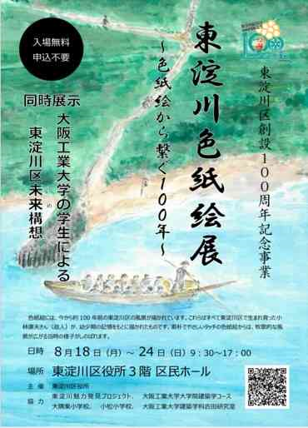

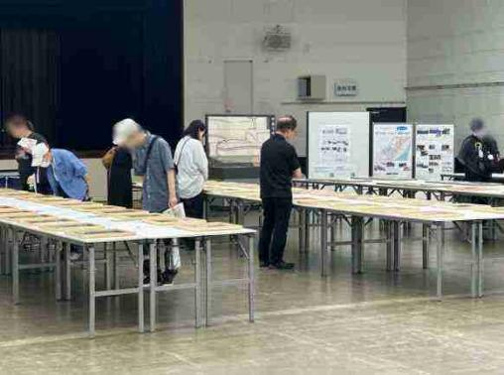

～ 当日の様子 ～

ミニ食育展「もっと野菜を食べよう！」 イベント 令和７年8月28日、かみしんプラザにおいて、「もっと野菜を食べよう！」イベントを開催しました。 会場では「ベジチェック®」を利用し、推定野菜摂取量を見える化しながら、野菜を食べる動機づけや「1日350g」の意義を解説するなど、来場者の野菜摂取の必要性について啓発を行いました。（ベジチェック® 測定者83名） イベントでは、東淀川区創設100周年を皆さんと盛り上げていけるように、100周年記念のロゴマークやキャッチフレーズの入った記念ステッカーを配付しました。 参加者からは「100周年なんてすごい！東淀川区は住みやすいです」「孫がみのりちゃんのファンなのでステッカーは喜びます」などの声をいただきました。

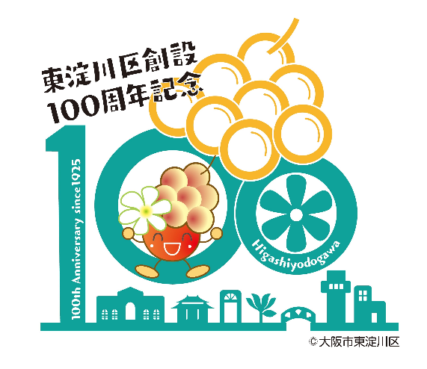

～ 当日の様子 ～

木育ワークショップ 令和７年８月23・30日、子どもたちが木に触れることで日常生活のなかから森の仕組み、社会の仕組みを考えるきっかけづくりとして「木育ワークショップ」を開催しました。 夏休みの思い出づくりに、３歳から12歳までの子どもたちと保護者の方14組、41名にご参加いただき、大阪府のスギやヒノキでできた木材に思い思いに色付けを行いました。 この木材は区の花「こぶし」を模しており、東淀川区役所３階の区民ホール前の壁に飾られ、多くの方をお迎えしています。

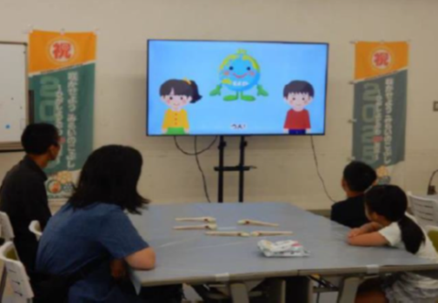

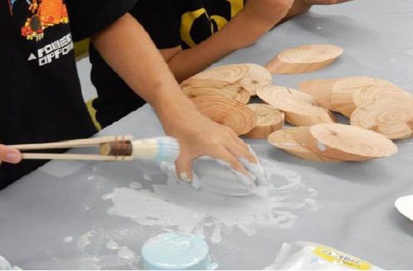

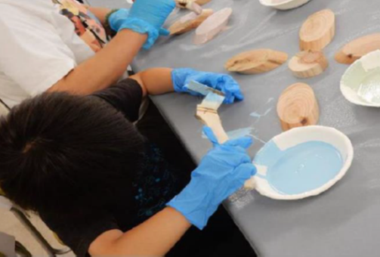

～ 当日の様子 ～

8月31日「8(ヤ)3(サ)1(イ)」の日「もっと野菜を食べよう！」 イベント 令和７年8月31日、イオンスタイル東淀川において、「もっと野菜を食べよう！」イベントを開催しました。 会場では手のひらをかざすだけで、推定野菜摂取量がわかるベジチェック®を実施しました。（ベジチェック® 測定者234名） 1日の野菜摂取目標量350gに届いていない人が多く、野菜レシピを配付するなどして、お買い物をされている方に野菜摂取を呼びかけました。 また、区民の皆さんとともに東淀川区創設100周年を盛り上げていけるよう、100周年記念のロゴマークやキャッチフレーズの入った記念ステッカーを配付しました。

～ 当日の様子 ～

第44回みんなの健康展＆食育展 令和7年10月18日に、「～めざせ100歳！食で健康の三つ星～」をテーマに「東淀川区みんなの健康展」を開催しました。 当日は、750名を超える方にご来場いただき、講演会や様々な健康ブースでの体験を通して、あらためて健康に対して意識し、健康づくりの実践方法を学んでいただきました。 東淀川区創設100周年記念事業として、多くのお子さんにもご参加いただき、家族ぐるみで楽しんでいただきました。

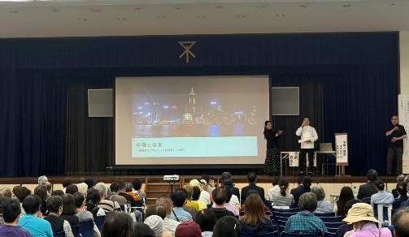

～ 当日の様子 ～

東淀川交通安全大会 令和7年9月29日、秋の交通安全運動の一環として、東淀川警察署、東淀川交通安全協会と連携し、「東淀川交通安全大会」を区民ホールにて開催しました。 当日は、第１部で「交通安全功労者表彰」を行い、第２部で大阪府警察本部交通安全教育班による交通安全教室を行いました。第２部の交通安全教室では、反射材を使用すると夜間の交通事故に遭う確率を大きく減らすことができることを知っていただくため、参加された方に100周年記念の反射リフレクターバンドを配付し、実際に反射材の効果を確かめながら楽しく交通安全に関するお話を聞いていただきました。

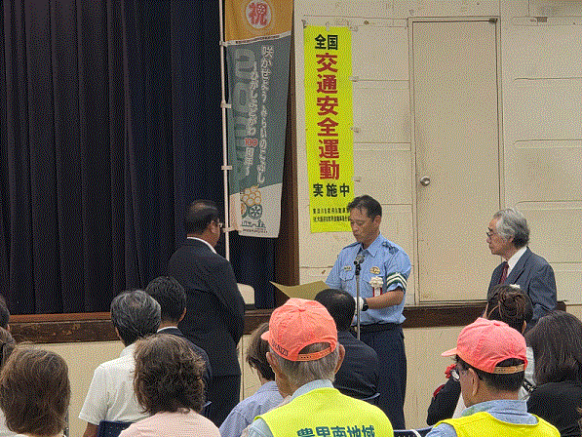
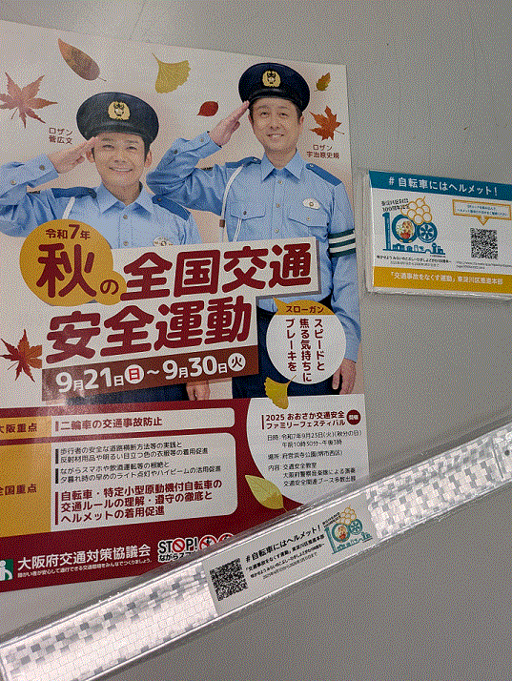

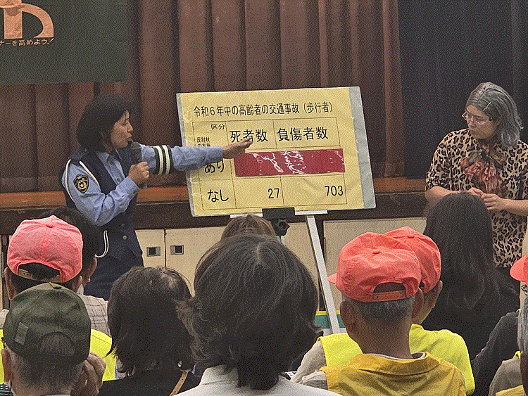

～ 当日の様子 ～

地域安全運動東淀川大会 全国地域安全運動期間に先立ち、東淀川警察署、東淀川防犯協会と連携し、令和7年10月8日に地域安全運動東淀川大会を実施しました。武富区長からのあいさつでは、100周年にあたり、改めて区民の皆さんに、今日の東淀川区の発展へのご尽力について、お礼を申し上げました。第1部として、「防犯功労者表彰」を行い、第２部として、全国地域安全運動に向けての士気を高めるため、また、東淀川大会を盛り上げていただくために、太鼓集団「烈火」による和太鼓の演奏を披露していただきました。 ご来場いただいた方には、啓発物品と併せて100周年記念ステッカーを配付しました。

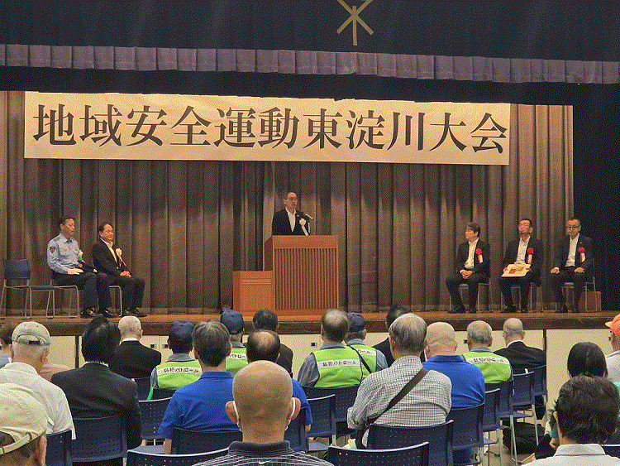
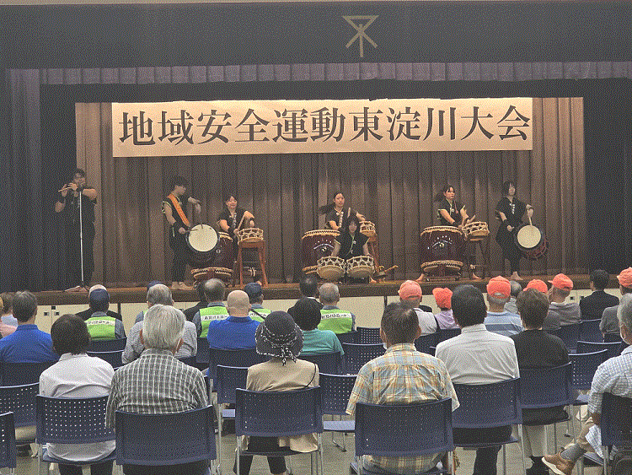

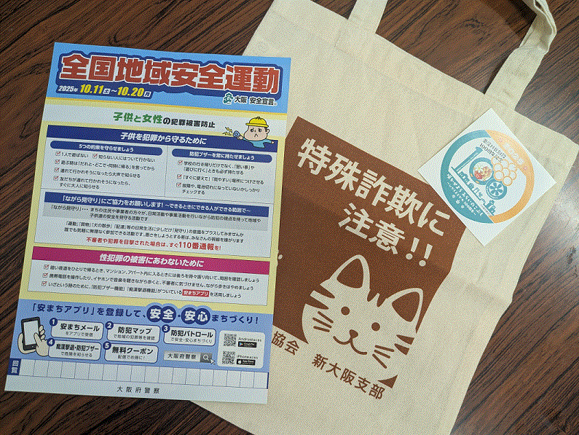

～ 当日の様子 ～

安全安心まちづくりキャンペーン 令和7年10月15日、かみしんプラザにおいて、東淀川警察署、東淀川防犯協会と連携し、また大阪府遊技業協同組合様の後援をいただき、安全安心まちづくりキャンペーンを実施しました。当日は、東淀川区100周年を紹介し、「ロケの神様」タージンさんからコメントをいただきました。その後、特殊詐欺被害防止のための講話があり、最後に啓発物品を配付しました。区役所の100周年記念グッズを受け取られた方からは、「100年!知らなかった。すごいですね!」などのお声をいただきました。

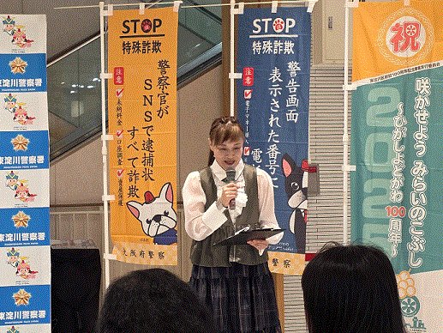
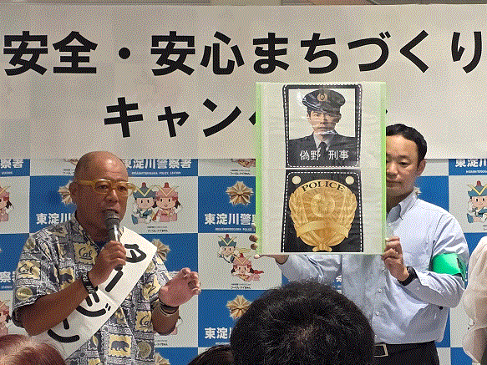

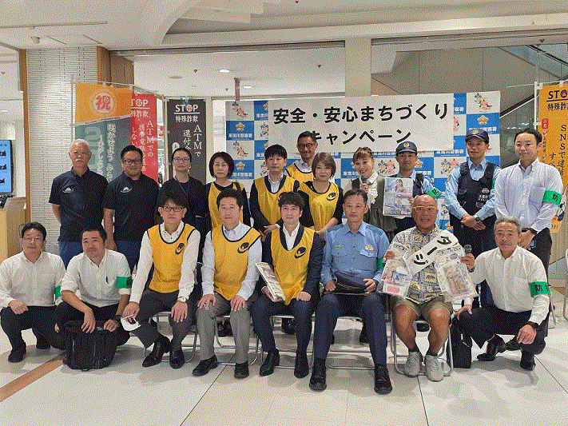

～ 当日の様子 ～

第57回東淀川区ハイキング大会 令和7年11月９日に、第57回東淀川区ハイキング大会を開催しました。 当日はあいにくの雨でしたが、参加された皆さんは昆陽池公園などの伊丹の名所をめぐるハイキングコースで散策を楽しまれていました。 また100周年記念ロゴマークやキャッチフレーズをデザインしたキーホルダーや記念ステッカーを配付し、喜んでいただきました。

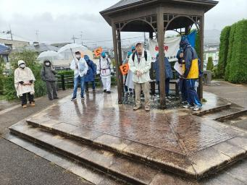
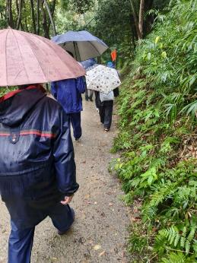

～ 当日の様子 ～

2025 “心に人権の花を”第41回東淀川区民のつどい 令和７年11月３日、人権について考え、理解を深めるため、「2025“心に人権の花を”第41回東淀川区民のつどい」を開催しました。 オープニングの柴島高等学校和太鼓部による演奏をはじめ、区内のさまざまな団体の舞台発表を楽しんでもらい、舞台発表の後は、映画「かば」を上映しました。また、区内小中学生が考えた「人権作文・人権標語」も展示し、参加者の皆さんに見ていただきました。 参加された方からは「人権について考えるきっかけになった」などの感想をいただきました。引き続き人権が尊重されるまち東淀川区をめざして取り組んでまいります。

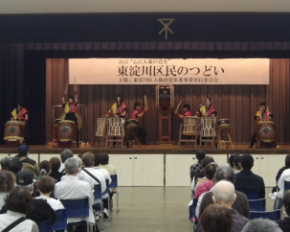
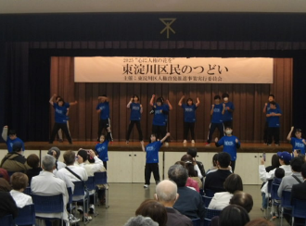

～ 当日の様子 ～

生涯学習フェスティバルinひがしよどがわ 令和７年11月16日、「生涯学習フェスティバルinひがしよどがわ」を開催しました。大阪高等学校和太鼓部「笑龍」による迫力あるオープニング演奏を皮切りに、舞台発表や作品展示、講座体験などが行われ、地域の皆さんの日頃の生涯学習活動の成果が発表されました。 当日は約900名の方にご来場いただき、舞台では出演者に大きな拍手が寄せられ、展示や講座体験を楽しんでいただくなど、会場は終始大いに盛り上がりました。 来場者の皆さんへ100周年記念ステッカーを配付し、節目の年を多くの方に知っていただく良い機会にもなりました。

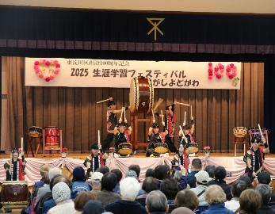
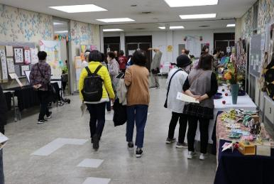

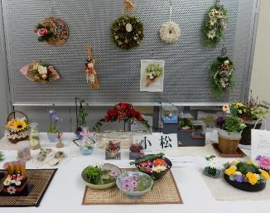

～ 当日の様子 ～

ユースダンスフェスティバル 令和7年12月21日、「第10回ユース・ダンスフェスティバルIN東淀川」を開催しました。このイベントは、青少年健全育成の一環として、大阪市から委嘱を受けている東淀川区青少年福祉委員連絡協議会が開催しています。 ダンスに加え、新体操やバレエなどの団体も出演し、はつらつとした演技が披露されました。また、観客参加型プログラムでは会場が一体となり、子どもからご高齢の方まで幅広い世代の皆さんが楽しまれました。 フィナーレには全出演団体と来場者がと一緒になってダンスを行い、盛況のうちに終了しました。

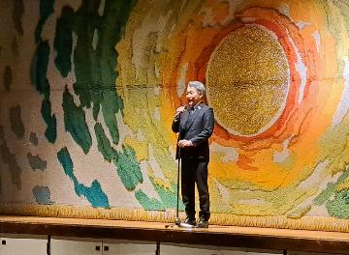
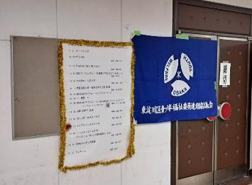

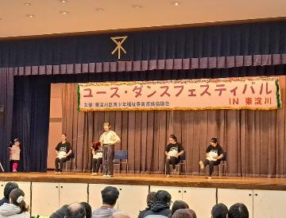
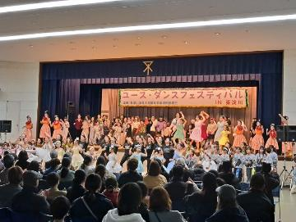

～ 当日の様子 ～

二十歳のつどい 令和８年１月11日、「東淀川区二十歳のつどい」を東淀川区役所にて開催しました。 当日は風も強く、冷え込んだ１日となりましたが、約700名もの二十歳の方にご参加いただきました。 式典では、二十歳のつどい実行委員会から二十歳の代表の方に記念品や花束が贈呈されました。また、二十歳の代表の方から「二十歳の誓い」として、これまでにお世話になった方への感謝やこれからの人生に向けた決意を、自ら考えた言葉で述べていただき、最後に「思いやりの鐘」を打鐘して締めくくりとなりました。 式典の開催にあたっては、二十歳の節目を迎えられた皆さんにとって一生に一度の思い出に残るものとなるよう、地域の方々も一丸となって、準備段階から式典当日までご尽力くださいました。また、区内の企業・団体や店舗などからもご協賛・ご協力をいただき、東淀川区全体を挙げて盛大にお祝いすることができました。

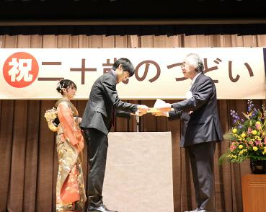
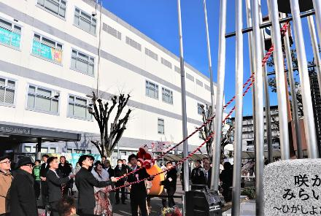

～ 当日の様子 ～

東淀川ふれあいコンサート 東淀川区創設１００周年、おめでとうございます。東淀川区ふれあいコンサートは東淀川区を中心に活動している複数のアマチュアの音楽団体（個人）による演奏会です。元々は２５年ほど前に区役所主催で始まった演奏会でしたが１５年ほど前から実行委員会の自主運営による形に変わりました。出演者も含めた実行委員会の会議で演奏会の内容を決め、当日も、それぞれの役割を果たしながら演奏会を作り上げています。 １月１８日に行なわれた第２３回東淀川区ふれあいコンサートでは、いろんなジャンルの15団体が出演し、世代をこえてふれあうことができました。また、最後には観客も含めて、みんなで「手のひらを太陽に」を大合唱しました。今後の開催は未定ですが、音楽で東淀川区を盛り上げたいという気持ちは持ち続けたいと考えています。

～ 当日の様子 ～

新年互礼会 令和8年1月8日に開催しました新年互礼会では、多くの地域関係者が集い、和やかな雰囲気の中で新年の挨拶が交わされました。会場では、東淀川区創設100周年記念事業の一環として、令和７年11月24日に開催した記念式典のダイジェスト映像の上映や100周年を祝うピアノ四重奏も行われ、参加者同士の交流が深まりました。これからの地域発展への期待が高まる、節目にふさわしい新年の催しとなりました。

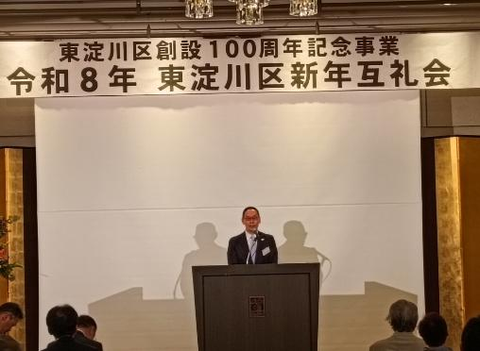

～ 当日の様子 ～

青少年育成区民大会 令和８年２月15日、東淀川区青少年育成区民大会を開催しました。 この区民大会は、東淀川区青少年育成推進会議が主催し、区民の方お一人おひとりの、青少年健全育成活動への理解を深め、地域全体が青少年健全育成に取り組もうとする機運を高めるために毎年開催しています。 今年は、『SNSに潜む闇バイトと薬物乱用の危険～闇バイト・薬物の現状を知る～』をテーマに講演会を開催しました。また、会場内では、青少年育成推進会議に関わる各種団体の活動紹介をパネル展示にて実施しました。 ご来場いただいた方からは、「講演の内容を地域や家庭に持ち帰ります。」や、「パネルが見やすくてじっくり見ることができました。」などのお声をいただきました。 今後も、子ども・青少年が、安心して健やかに成長できるように活動を続けてまいります。

